2024_data
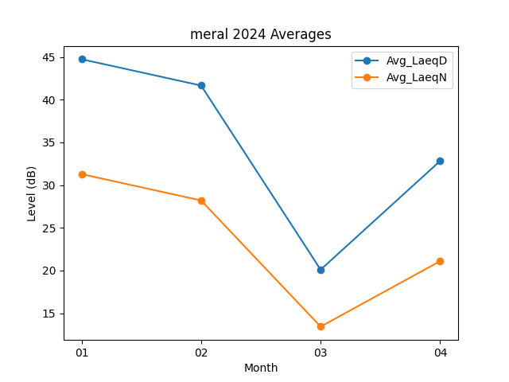
Month | Avg_LaeqD | Avg_LaeqN
01 | 44.735483871 | 31.290322581
02 | 41.655172414 | 28.206896552
03 | 20.103225806 | 13.441935484
04 | 32.83 | 21.103333333

